1.CALCULADORA
 | CALCULADORA RÁPIDA, DEL VALOR DEL APOYO, DEL PROGRAMA DE APOYO A LA COMERCIALIZACIÓN DE LA PAPA EN FRESCO (SIN PROCESAR)

 | POR FAVOR LEA DETENIDAMENTE Y SIGA LAS SIGUIENTES INSTRUCCIONES
Columna | 1. De la lista desplegable seleccione el grupo al cual pertenece la variedad que comercializó.
 | 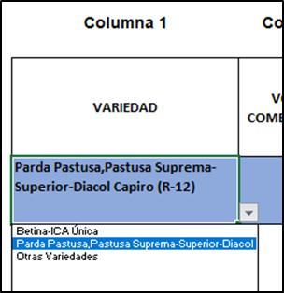
Columna | 2. De la lista desplegable seleccione la unidad comercializada.

Columna | 3. INTRODUZCA el volumen comercializado (para decimales utilice la coma ,)
Columna | 4. INTRODUZCA el precio de venta de la unidad comercilizada (para decimales utilice la coma ,)
Columna | 5. $/unidad, según datos ingresados
Columna | 6. Total venta según datos ingresados
Columna | 7. Precio de referencia ($/tonelada) para la variedad seleccionada (según tabla 4 del instructivo MADR)
Columna | 8. Costo promedio de producción ($/tonelada) para la variedad de papa comercializada (según tabla 4 del instructivo MADR)
Columna | 9. Precio venta ($/tonelada), según datos ingresados
Columna | 10. Volumen comercializado (toneladas), según datos ingresados
Columna | 11. REVISE la condición de SI aplica o NO para el programa de apoyo, según datos ingresados
 | INFORMACIÓN PARA LA CUENTA DE COBRO
Columna | 12. En esta columna se muestra el volumen sujeto de apoyo (toneladas). El máximo es de 10 toneladas/productor
Columna | 13. El esta columna se muestra el monto del apoyo que le corresponde ($/tonelada)
Columna | 14. En esta columna se muestra el monto del apoyo que le corresponde al productor por la comercialización de la papa en fresco (sin procesar)

CALCULADORA RÁPIDA
EN COLOR AZUL ESTÁN LAS CELDAS A LAS QUE SE LES PUEDE SELECCIONAR VARIABLES E INTRODUCIR VALORES

Columna 1 | Columna 2 | Columna 3 | Columna 4 | Columna 5 | Columna 6 | Columna 7 | Columna 8 | Columna 9 | Columna 10 | Columna 11 | Columna 12 | Columna 13 | Columna 14
 |  |  |  |  |  | DATOS MADR |  | RESULTADOS DE LA COMERCIALIZACIÓN |  |  | INFORMACIÓN PARA LA CUENTA DE COBRO
VARIEDAD | UNIDAD COMERCIALIZADA | VOLUMEN COMERCIALIZADO | PRECIO DE VENTA/UNIDAD | $/UNIDAD | TOTAL VENTA $ | PRECIO DE REFERENCIA MADR ($/tonelada) | COSTO PROMEDIO DE PRODUCCIÓN MADR $/tonelada | PRECIO DE VENTA $/tonelada | VOLUMEN COMERCIALIZADO toneladas | CONDICIÓN DEL PRODUCTOR | VOLUMEN COMERCIALIZADO- SUJETO DE APOYO [toneladas] | MONTO DEL APOYO $/tonelada | MONTO DEL APOYO DEL PRODUCTOR $
 |  |  |  | FALSE | $ - | #N/A | #N/A | #DIV/0! | 0.00 | #DIV/0! | 0.00 | #N/A | #N/A

MADR: MINISTERIO DE AGRICULTURA Y DESARROLLO RURAL

2. CUENTA DE COBRO RAPIDA
FORMATO No 1
 |  |  |  | CUENTA DE COBRO NÚMERO:
 |  |  | (1)
 | Ciudad y fecha de expedición de la cuenta de cobro

LA BOLSA MERCANTIL DE COLOMBIA
DEBE A:

 | (2)
 |  | Nombre completo del Productor - Beneficiario
 |  |  | NIT/CC. (3)
 | Número correspondiente al documento de identificación del productor o persona jurídica beneficiario
 | La suma de: (4)
 |  |  | Valor en letras a cobrar por concepto del apoyo calculado en (9)

 | Por concepto de Apoyo a la comercilización de la papa en fresco (sin procesar), de acuerdo con lo consignado en el formato para la radicación de las cuentas de cobro publicado en la página de la Bolsa Mercantil de Colombia.
 | Este documento se presenta por razón del beneficio otorgado por el Ministerio de Agricultura y Desarrollo Rural, de acuerdo con la Resolución No. 000263de 2020 y en virtud de lo pactado en el Contrato No. 20200585 celebrado entre el Ministerio de Agricultura y Desarrollo Rural y la Bolsa Mercantil de Colombia S.A.

 | El productor certifica que la información consignada en esta cuenta de cobro corresponde a la soportada en la documentación anexa y registrada en el formulario para la radicación de esta.
 |  |  |  |  |  |  | INSTRUCCIONES
 |  | (5)CONCEPTO -VARIEDAD DE PAPA | (6) VALOR UNITARIO DEL APOYO $/tonelada | (7) CANTIDAD COMERCIALIZADA- toneladas | VALOR DEL APOYO |  | LAS CELDAS DE ESTE CUADRO ESTÁN ENLAZADAS CON LA CALCULADORA, POR FAVOR, VERIFIQUE LA INFORMACIÓN
 |  | 0 | #N/A | 0 | #N/A | (8)
 |  |  | TOTAL | 0 | #N/A | (9)

 | Favor consignar en mi cuenta de (10) |  |  | No. |  | (11)
 |  |  | (ahorros o corriente)
 | de (12) |  |  |  |  | (13)
 | Nombre de la entidad a la que pertenece la cuenta |  |  | ciudad o municipio a la que pertenece la oficina de apertura de la cuenta |  |  | EN CASO DE NO TENER CUENTA BANCARIA:SELECCIONE, DE LA LISTA DESPLEGABLE, LA OFICINA DONDE DESSEE RECLAMAR EL APOYO
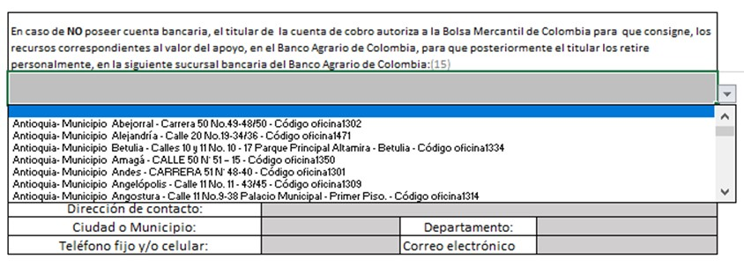
 |  | departamento (14)

 | En caso de NO poseer cuenta bancaria, el titular de la cuenta de cobro autoriza a la Bolsa Mercantil de Colombia para que consigne, los recursos correspondientes al valor del apoyo, en el Banco Agrario de Colombia, para que posteriormente el titular los retire personalmente, en la siguiente sucursal bancaria del Banco Agrario de Colombia:(15)

 | Cordialmente,

 | (16) | Firma :

 | DATOS DE CONTACTO DEL BENEFICIARIO (17):
 | Dirección de contacto:
 | Ciudad o Municipio: |  |  | Departamento:
 | Teléfono fijo y/o celular: |  |  | Correo electrónico

 | NOTA: IMPRIMIR, FIRMAR, ESCANEAR

